機能概要
機能概要 |  | 業 務 | 社宅 | 機 能 | 入居履歴補正 |  | 作成者 | 湯浅 | 作成日 | 2015-12-28
 |  | 処 理 | 社宅入居者台帳管理 | 処理種別 | オンライン |  | 修正者 |  | 修正日

 | 機能概要 |  |  |  |  | データフロー
 | 社宅管理主任が、社員が過去に入居していた社宅の履歴情報の維持管理のため、退居年月日等の補正を行います。
社員
入居者

入居者
駐車場

入居履歴補正

組織マスタ
入居者使用料

 | 前提条件・制約事項・運用上の留意事項

社宅帰属会社

駐車場

 | セキュリティ要件
 | ・利用権限 BA ・ロール名 社宅管理主任 ・セキュリティ範囲 自管理社宅

画面遷移図
画面遷移図 | 業 務 | 社宅 | 機 能 | 入居履歴補正 | 作成者 | 湯浅 | 作成日 | 2015-12-28
 | 処 理 | 社宅入居者台帳管理 | 処理種別 | オンライン | 修正者 |  | 修正日

「検索」ボタン
業務メニュー
CHD20S01
CHD20S02
「入居履歴補正」メニュー
入居履歴補正検索画面
「検索画面に戻る」ボタン
入居履歴補正画面

「クリア」ボタン
「登録」ボタン

画面レイアウト
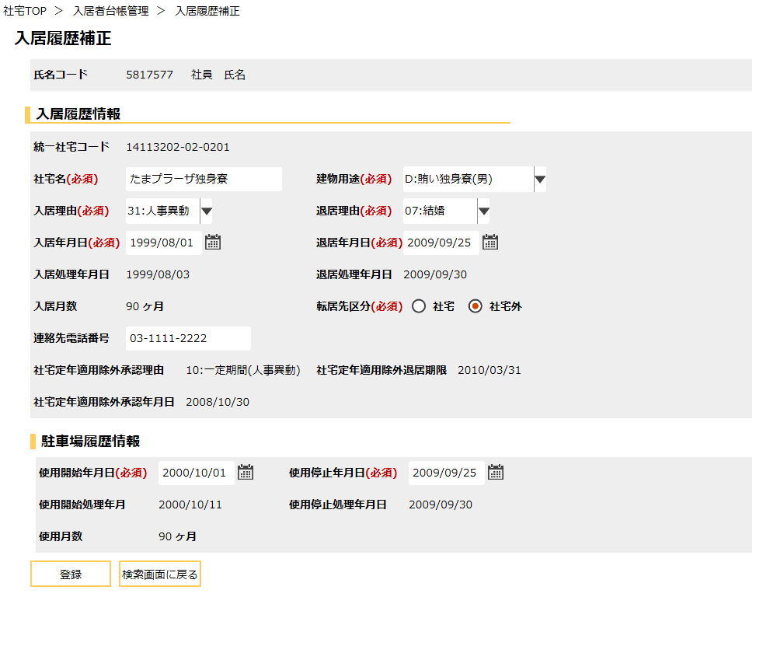
画面レイアウト |  |  | 業 務 | 社宅 |  | 機 能 | 入居履歴補正 |  | 作成者 | 湯浅 | 作成日 | 2015-12-28
 |  |  | 処 理 | 社宅入居者台帳管理 |  | 処理種別 | オンライン |  | 修正者 | 藤橋 | 修正日 | 2017-01-15

 | 画面名 | 入居履歴補正検索 |  | 表示名 | 入居履歴補正検索 | 画面ＩＤ |  | CHD20S01

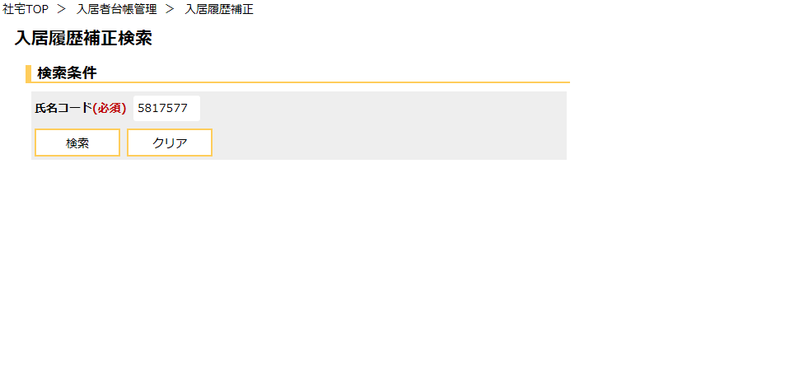

 | 画面名 | 入居履歴補正 |  | 表示名 | 入居履歴補正 | 画面ＩＤ |  | CHD20S02

機能詳細
機能詳細 |  |  |  | 業 務 |  | 社宅 | 機 能 | 入居履歴補正 | 作成者 | 湯浅 |  | 作成日 |  | 2015-12-28
 |  |  |  | 処 理 |  | 社宅入居者台帳管理 | 処理種別 | オンライン | 修正者 |  |  | 修正日

入力 |  | 処理 |  |  |  |  |  |  |  | イベントID | 出力

入居履歴補正検索画面
 |  |  | １．入居履歴補正検索画面
 |  |  | （１）初期表示 |  |  |  |  |  |  | CHD20S0101
 |  |  |  | ア．画面項目仕様に基づき画面を表示する。

入居履歴補正検索画面
 |  |  | （２）『検索』ボタン押下時 |  |  |  |  |  |  | CHD20S0102
 |  |  |  | ア．バリデーションチェックを行う。（「画面項目仕様」を参照）
 |  |  |  | イ．『氏名コード』の入力チェックを行う。（「チェック仕様 項番01～03」を参照）
 |  |  |  | ウ．『氏名コード』に該当し、操作者の自管理会社かつ入居状況コードが“4”（退居）、削除表示が“1”（無効）である情報を
テーブル
 |  |  |  | [入居者]より取得し、一覧表示する。（「チャック仕様 項番04」を参照）
 | ［社員］ |  |  | （抽出条件の詳細は「補足説明 項番１（１）」参照）
 | ［入居者］
 | ［組織］ |  | （３）『クリア』ボタン押下時 |  |  |  |  |  |  | CHD20S0103
 | ［社宅帰属会社］ |  |  | ア．『氏名コード』の値をクリアする。
 |  |  |  | イ．『検索結果』に表示した社員情報を非表示にする。

テーブル
 |  |  | ２．入居履歴補正画面
 |  |  | （１）初期表示 |  |  |  |  |  |  | CHD20S0201
 |  |  |  | ア．表示情報の取得
入居履歴補正画面
 | ［入居者］ |  |  | （ア）『氏名コード』に該当し、入力状況コードが“4”（退居）かつ削除表示が“1”（無効）である入居者情報を
 | ［駐車場］ |  |  | [入居者]より取得する。
 |  |  |  | （イ）『氏名コード』『入居申込管理番号』に該当し、削除表示が“1”（無効）である駐車場情報を［駐車場]より取得する。

 |  |  |  | イ．『駐車場履歴情報』の表示
 |  |  |  | （ア）項番２（１）ア（イ）で［駐車場］より駐車場情報を取得できなかった場合
 |  |  |  |  | ａ．『駐車場履歴情報』グループを非表示にする。

 |  |  |  | ウ．[入居者．社宅定年適用除外承認理由コード］による画面制御
 |  |  |  | （ア）[入居者．社宅定年適用除外承認理由コード］が設定されていない場合
 |  |  |  |  | ａ．『社宅定年適用除外承認理由』『社宅定年適用除外退居期限』『社宅定年適用除外承認年月日』を非表示にする。

 |  |  |  | （イ）[入居者．社宅定年適用除外承認理由コード］が“10”（一定期間(人事異動)）または“90”（一定期間(自己都合)）以外の場合
 |  |  |  |  | ａ．『社宅定年適用除外退居期限』を非表示にする。

入居履歴補正検索画面
 |  |  | （２）『登録』ボタン押下時 |  |  |  |  |  |  | CHD20S0202
 |  |  |  | ア．バリデーションチェックを行う。（「画面項目仕様」を参照）
 |  |  |  | （ア）確認メッセージで『はい』ボタンが押下された場合
 |  |  |  |  | ａ．入力項目のチェックを行う。（「チェック仕様 項番01～04」を参照）
テーブル
 |  |  |  |  | ｂ．［入居者］の更新を行う。（テーブル更新仕様 入居者（更新）を参照）
 |  |  |  |  | ｃ．［駐車場］の更新を行う。（テーブル更新仕様 駐車場（更新）を参照） |  |  |  |  |  |  |  | ［入居者］
 |  |  |  |  | ｄ．［入居者使用料］の更新を行う。（テーブル更新仕様 入居者使用料（更新）を参照） |  |  |  |  |  |  |  | ［駐車場］
 |  |  |  |  | ｅ．『検索画面に戻る』ボタンを除く入力項目を全て入力不可に設定する。 |  |  |  |  |  |  |  | ［入居者使用料］
 |  |  |  |  | ｆ．処理完了メッセージを表示する。

